微生信示例162
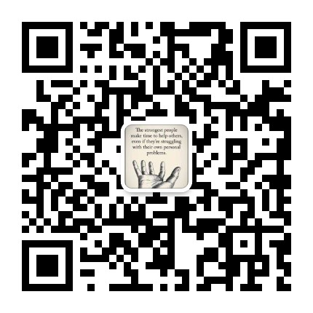
市 | 值 | 微生信，您身边的数据分析，可视化专家
济南市 | 5222 | https://www.bioinformatics.com.cn/plot_basic_china_shandong_heatmap_162
青岛市 | 330
淄博市 | 25 | 输出示例图
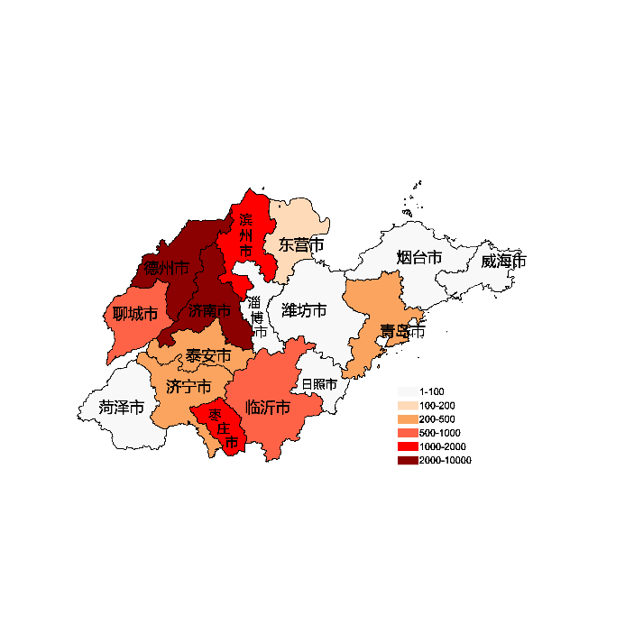
枣庄市 | 1336
东营市 | 110
烟台市 | 93
潍坊市 | 16
济宁市 | 235
泰安市 | 331
威海市 | 38
日照市 | 92
临沂市 | 923
德州市 | 2233
聊城市 | 922
滨州市 | 1992
菏泽市 | 92

 |  | 注：1，需要带首行；2，仅改数字，各市名字不要改；3，仅供交流学习

 |  | 使用问题，或数据分析合作意向
 |  | 请微信扫码联系我们

